Hoja1
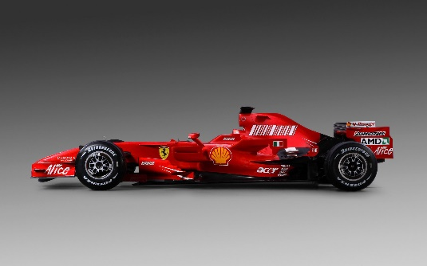
Imagen personalizada

